CollectiveAccess
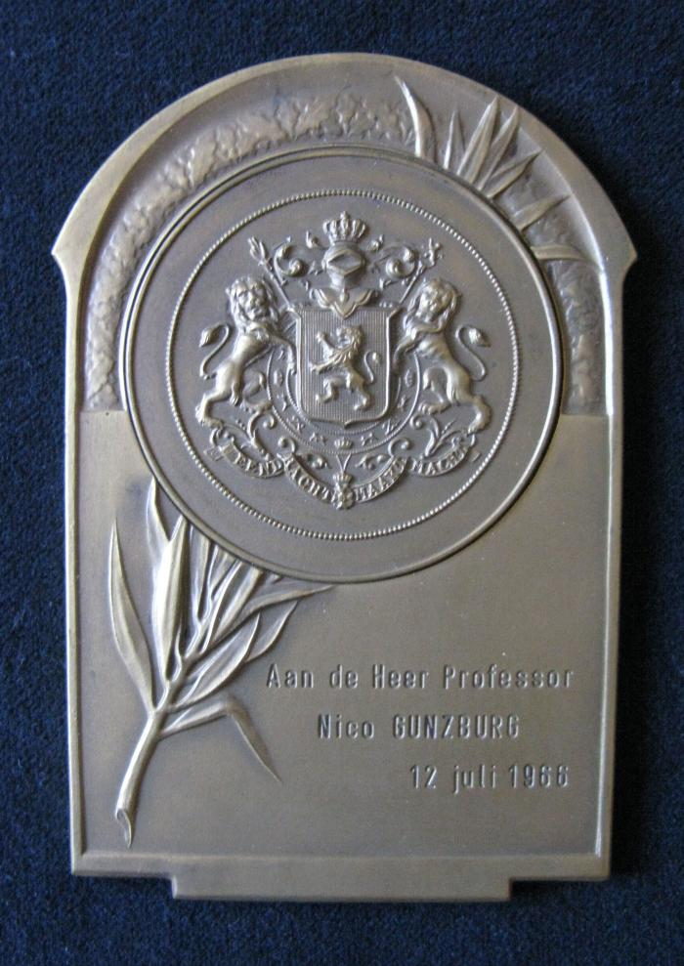
Image | Object | Description | Date
 | Jacques Wiener (02139)
 | Médaille (06048)
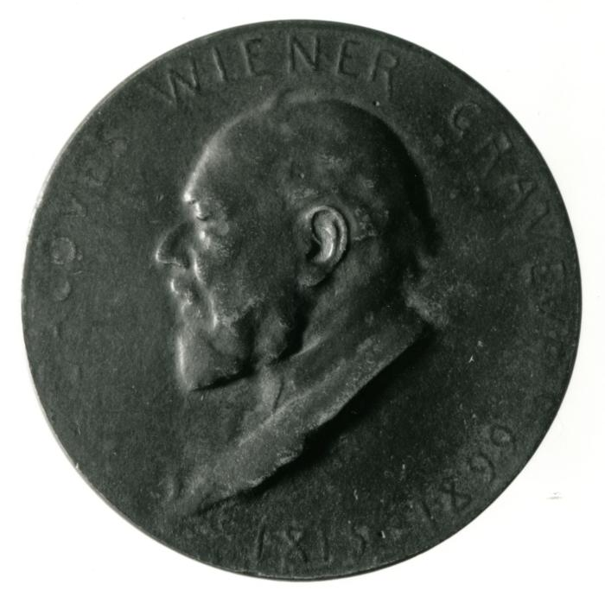 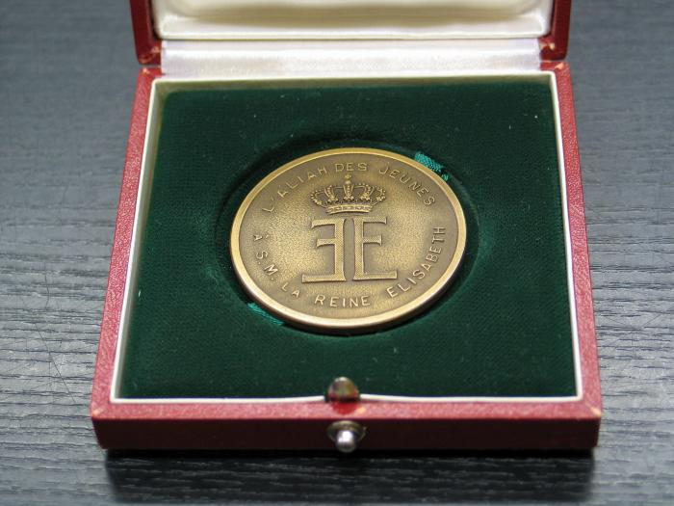 | Médaille (06049)
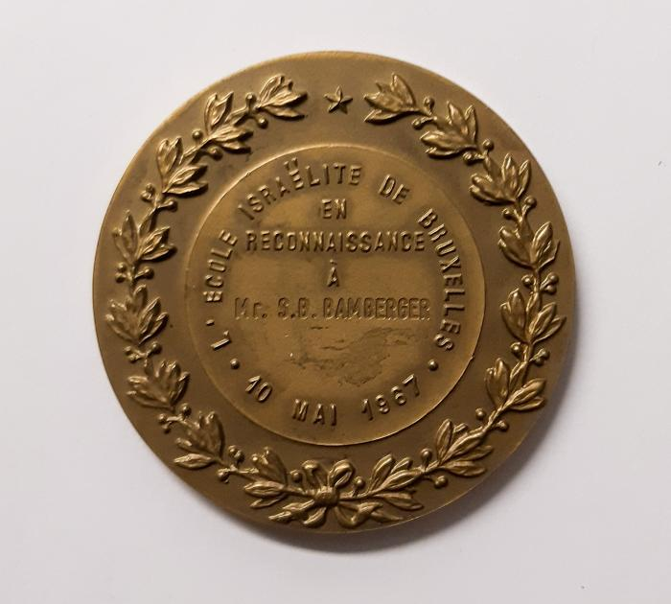
 | Médaille (06052)
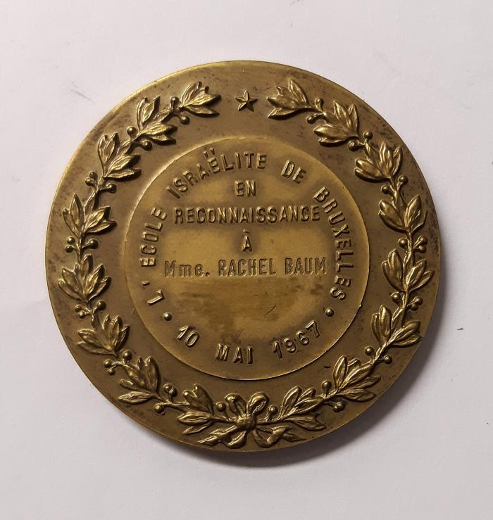
 | Rachel Baum (06054)
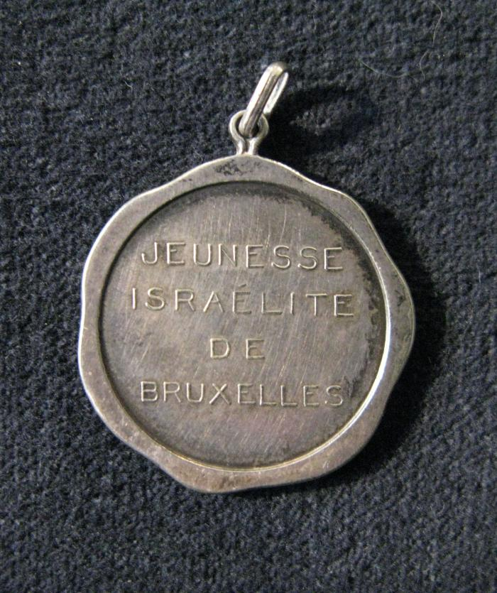
 | Jeunesse Israélite de Bruxelles (06057)
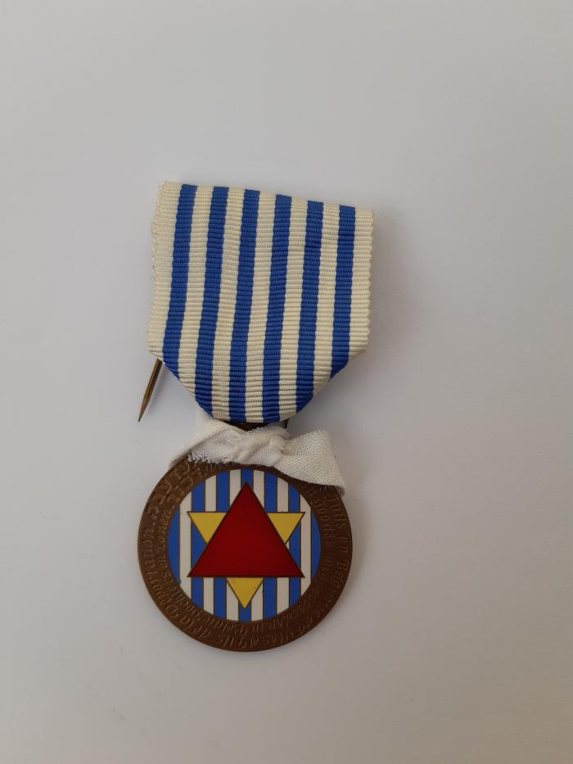
 | Médaille Union des déportés Juifs de Belgique. (06066)
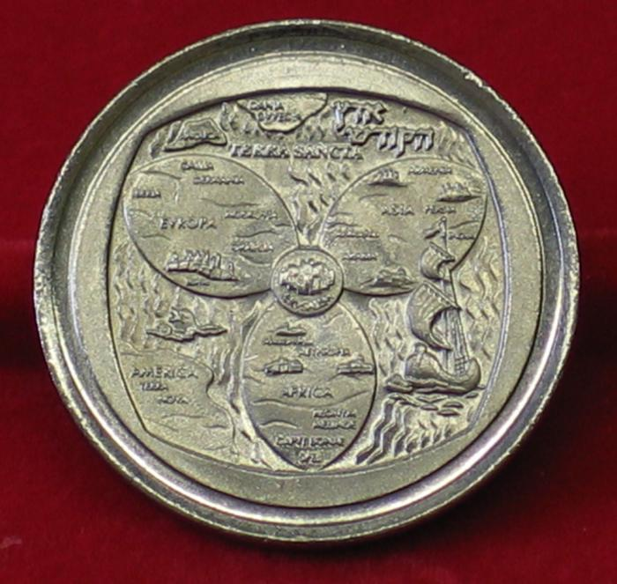
 | Médaille (06071)
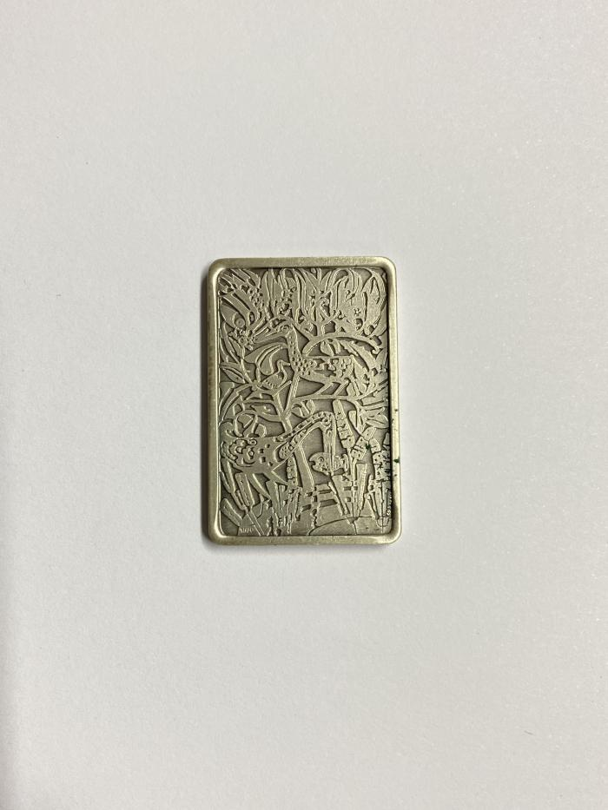
 | Médaille "Isachar-Acher" (06072)
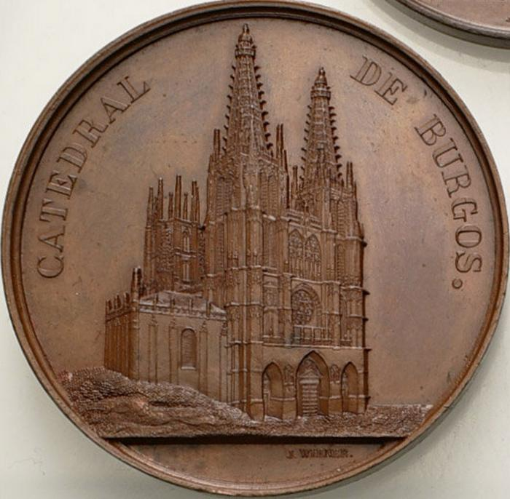
 | Cathédrale De Burgos en Espagne (17152)

